STUDENI 2025.
Republika Hrvatska Središnji držani ured za središnju javnu nabavu
Okvirni sporazum broj 11/2021-2
Katalog ponuđenih proizvoda Grupa 2 - Papir za ispis i kopiranje i ostala papirna konfekcija - AŽURIRANO STUDENI 2025.
Redni broj | Naziv proizvoda | Naziv proizvođača ponuđenog proizvoda/naziv robne marke proizvoda i naziv trgovca koji stavlja proizvod na tržište | Jedinica mjere | Jedinična cijena, euro bez PDV-a | Slika/fotografija u boji | Pakiranje ponuđenog proizvoda | Jedinična cijena, euro bez PDV-a
 | Papir za ispis i kopiranje za fotokopirne uređaje, laserske i inkjet pisače
1 | Fotokopirni papir bijeli, omot 500/1 1. IQ Economy + 80g A4 2. NEXO Premium 80g A4 3. Fabriano Copy 2 80g A4 | 1. Mondi SCP 2. MM Kwidzyn 3. Fedrigoni | omot | 3.56 | 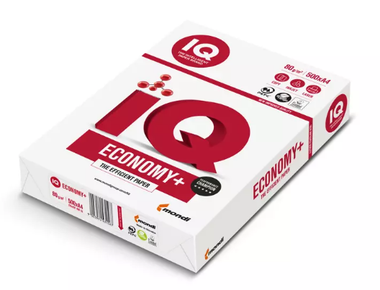
2 | Fotokopirni papir u boji IQ Color pastel 80g A4, omot 500/1 | Mondi Neusiedler GmbH | omot | 6.26 | 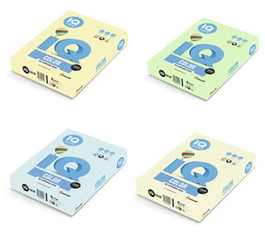
3 | Fotokopirni papir bijeli, omot 500/1 1. IQ Premium 80g A4 2. HP Premium 80g A4 3. Target Executive 80g A4 4. NEXO Excellent 80g A4 5. Fabriano Copy1 80g A4 | 1. Mondi Neusiedler GmbH 2. Sylvamo France SA Saillat mill 3. The Navigator Company 4. MM Kwidzyn 5. Fedrigoni | omot | 4.59 | 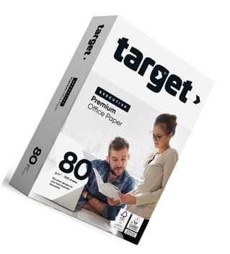 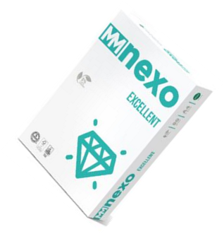
4 | Fotokopirni papir bijeli: HP Premium 100g A4, omot 500/1 | Sylvamo France SA Saillat mill | omot | 5.51 | 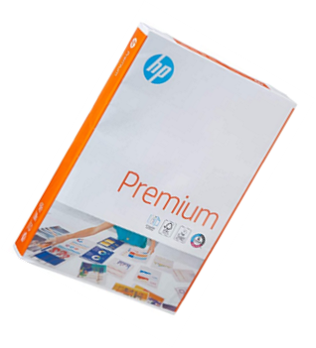
5 | Fotokopirni papir bijeli: IQ Premium 160g A4, omot 250/1 | Mondi Neusiedler GmbH | omot | 5.35
6 | Fotokopirni papir bijeli Color Copy 250g A4, omot 125/1 | Mondi Neusiedler GmbH | omot | 5.09
7 | Fotokopirni papir bijeli, omot 500/1 1. IQ Economy + 80g A3 2. NEXO Premium 80g A3 3. Fabriano Copy2 80g A3 | 1. Mondi SCP 2. MM Kwidzyn 3. Fedrigoni | omot | 7.13
8 | Fotokopirni papir u boji IQ Color pastel miks boja 80g A4, omot 250/1 | Mondi Neusiedler GmbH | omot | 4.93 | 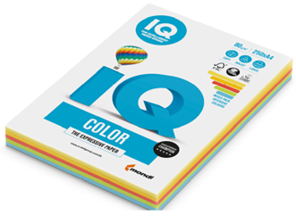
9 | Fotokopirni papir u boji IQ Color pastel 80g A3, omot 500/1 | Mondi Neusiedler GmbH | omot | 12.55 | 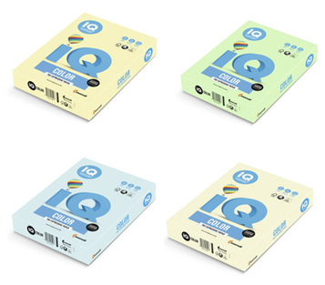
10 | Fotokopirni papir bijeli, omot 500/1 1. IQ Premium 80g A3 2. HP Premium 80g A3 3. Target Executive 80g A3 4. NEXO Excellent 80g A3 5. Fabriano Copy1 80g A3 | 1. Mondi Neusiedler GmbH 2. Sylvamo France SA Saillat mill 3. The Navigator Company 4. MM Kwidzyn 5. Fedrigoni | omot | 9.10
11 | Fotokopirni papir bijeli HP Premium 100g A3, omot 500/1 | Sylvamo France SA Saillat mill | omot | 11.16
12 | Fotokopirni papir bijeli Color Copy 250g A3, omot 125/1 | Mondi Neusiedler GmbH | omot | 10.20
 | Papir u beskonačnoj traci - za ispis na matričnim pisačima
13 | Beskonačni papir Bianco 234x12 1+0, kutija 2000/1 | Aldini d.o.o. | kutija | 26.48 | 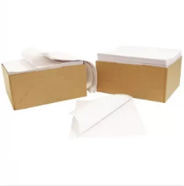
14 | Beskonačni papir Bianco 234x12 1+1, kutija 1000/1 | Aldini d.o.o. | kutija | 25.62
15 | Beskonačni papir Bianco 234x12 1+2, kutija 750/1 | Aldini d.o.o. | kutija | 31.87
16 | Beskonačni papir Bianco 234x12/6 1+0,kutija 2000/1 | Aldini d.o.o. | kutija | 30.18
17 | Beskonačni papir Bianco 234x12/6 1+1,kutija 1000/1 | Aldini d.o.o. | kutija | 26.48
18 | Beskonačni papir Bianco 234x12/6 1+2,kutija 750/1 | Aldini d.o.o. | kutija | 33.19
19 | Beskonačni papir Bianco 380x12 1+0, kutija 2000/1 | Aldini d.o.o. | kutija | 47.74
20 | Beskonačni papir Bianco 380x12 1+1, kutija 1000/1 | Aldini d.o.o. | kutija | 44.39
21 | Beskonačni papir Bianco 380x12 1+2,kutija 750/1 | Aldini d.o.o. | kutija | 51.91
 | Papir za posebnu namjenu
22 | Print Rite 180g/m² foto papir sjajni A4 1/20 | Stavlja na tržište: Makromikro grupa d.o.o. | list | 0.21 |  | 20/1 | 4.20
23 | Print Rite 230 g/m² foto papir sjajni A4 1/20 | Stavlja na tržište: Makromikro grupa d.o.o. | list | 0.30 |  | 20/1 | 6.00
24 | 7MV79A HP Foto papir mat 180 g/m², A4 1/150 | Proizvođač: Hewlett Packard | list | 0.26 |  | 150/1 | 39.00
25 | CR675A HP Premium Foto papir sjajni 300 g/m2, A3 1/20 | Proizvođač: Hewlett Packard | list | 0.53 |  | 20/1 | 10.60
26 | SIHL Paus papir 90 g/m2 A4, omot 250/1 | Stavlja na tržište: Europapier Adria d.o.o. | omot | 18.77 | 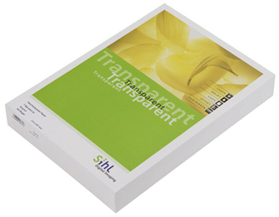
27 | Smartline ploter rola 80g, 914mm x 50m | Proizvođač: Muroll Kft | komad | 9.54 | 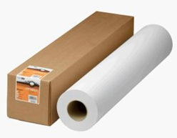
28 | Smartline ploter rola 80g, 1067mm x 50m | Proizvođač: Muroll Kft | komad | 10.46
29 | Smartline ploter rola 90g, 610mm x 50m | Proizvođač: Muroll Kft | komad | 6.71
30 | Papir raster savijeni A3, diktando, omot 200/1 | Proizvođač: Mar Mar d.o.o. | omot | 3.65
31 | Papir raster savijeni A3, čisti, omot 200/1 | Proizvođač: Mar Mar d.o.o. | omot | 3.65
32 | Papir raster savijeni A3, karo,omot 200/1 | Proizvođač: Mar Mar d.o.o. | omot | 3.65
33 | Papir raster savijeni A3, visoki karo, omot 200/1 | Proizvođač: Mar Mar d.o.o. | omot | 3.65
34 | Fornax Indigo ručni papir A4, kutija 100/1 | Proizvođač: Fokus d.o.o. | kutija | 2.36
35 | Papirnati blok za flipchart ploče Fornax 58x85,5 cm, 5 blokova 1/20 | Proizvođač: Fokus d.o.o. | pakiranje | 17.17
36 | Papirnati blok za flipchart ploče Fornax 68x97cm, 5 blokova 1/20 | Proizvođač: Fokus d.o.o. | pakiranje | 17.17
37 | Papir za tehničko crtanje 200g A4, pakiranje 100/1 | Proizvođač: Mar Mar d.o.o. | pakiranje | 3.26
38 | Papir za tehničko crtanje: IQ Premium Preprint 200g B1, 1/125 | Proizvođač: Mondi Neusiedler GmbH | komad | 0.34 |  | 125/1 | 42.5
39 | Papir za omatanje Pak papir, natron boja 90g, 88x126 cm | Proizvođač: Mar Mar d.o.o. | komad | 0.19
40 | Papir za omatanje Pak papir, natron boja 90g, 88x126 cm, pakiranje 15 kg | Proizvođač: Mar Mar d.o.o. | pakiranje | 24.14

